フローチャート
「1.入力フォーム①」「2.入力フォーム②」に必要事項を入力してください。
入力項目がシート「３.審査シート」に反映されます。
※入力する際は、「各シートの入力方法」「Q＆A」をご確認ください。
※作成した「審査シート」は事業所で２年間保管してください。

80％を超えているサービスはありますか？
はい／いいえ
いいえ
「３.審査シート」（このファイル）を提出してください。

はい

80％を超えたサービスについて、「正当な理由」に該当しますか。
はい／いいえ
いいえ
「３.審査シート」（このファイル）を提出してください。（集中減算が適用になります）

はい

「正当な理由」①②③に該当する
別紙（別のファイル）「特定事業所集中減算に係る「正当な理由について」（鏡）」を作成してください。
「３.審査シート」（このファイル）と「正当な理由について」（鏡）」の２つのファイルを提出してください。
はい

いいえ

「正当な理由」④⑤に該当する

④
⑤
 | ４月～９月サービス提供分の報酬について減算請求が必要となります。
４月～９月サービス提供分の報酬について減算請求が必要となります。

別紙（別のファイル）「特定事業所集中減算に係る「正当な理由について」（鏡）」を作成してください。

「5.入力フォーム（再計算）」に必要事項を入力し、「6.審査シート（再計算」を作成してください。
入力項目がシート「6.審査シート（再計算）」に反映されます。
※利用者が、
「紹介率最高法人が運営するサービス事業所」
「自社の居宅介護支援事業所」
を選んだことについて、確認書（様式2・様式3）により確認できた数を差し引いて、再度計算を行います。
※この際、再度計算しても80％を超える場合は、正当な理由には該当しませんので、ご注意ください。
（④に該当する場合）
次の書類を提出してください。
「3.審査シート」（このファイル）
「6.審査シート（再計算後）」（このファイル）
「特定事業所集中減算に係る「正当な理由について」（鏡）」
「居宅サービス事業所の選択に関する確認書（様式2）」
「居宅介護支援事業所の選択に関する確認書（様式3」
「照会した事業所を運営する法人との関係についての誓約書（様式4）」
※様式2及び3については、差し込いた利用者全員分を提出してください。

「5.入力フォーム（再計算）」に必要事項を入力し、
「6.審査シート（再計算」を作成してください。
入力項目がシート「6.審査シート（再計算）」に反映されます。
※利用者が、
「紹介率最高法人が運営するサービス事業所」
を選んだことについて、確認書（様式2、様式3）により確認できた数を差し引いて、再度計算を行います。
※この際、再度計算しても80％を超える場合は、正当な理由には該当しませんので、ご注意ください。
（④に該当する場合）
（⑤に該当する場合）
次の書類を提出してください。
「3.審査シート」（このファイル）
「6.審査シート（再計算後）」（このファイル）
「特定事業所集中減算に係る「正当な理由について」（鏡）」
「居宅サービス事業所の選択に関する確認書（様式2）」
「照会した事業所を運営する法人との関係についての誓約書（様式4）」
※様式2については、差し込いた利用者全員分を提出してください。

各シートの入力方法
※赤枠内を入力してください。
※ファイルは自動計算されるよう、一部に関数を設定しています。

 | 1.入力フォーム①の入力方法
 | 2.入力フォーム②の入力方法
 | 3.審査シートについて
 | 4.削除（説明はありません）
 | 5.入力フォーム（再計算）の入力方法
 | 6.審査シート（再計算）について

1．入力フォーム①に「報告日」と「事業所を運営する法人の情報」、「事業所の情報」を入力します。
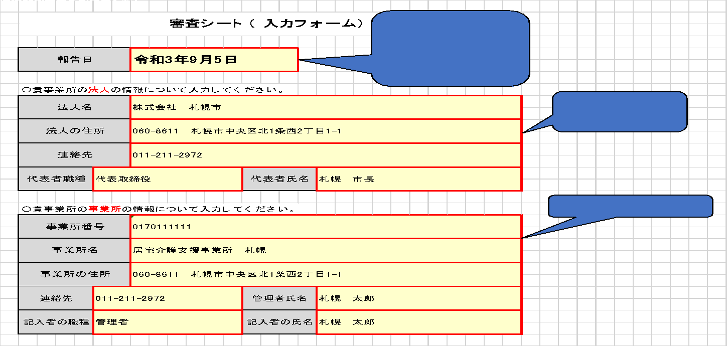

2.入力フォーム②に、各サービスの各月におけるプラン数等の集計を入力する。
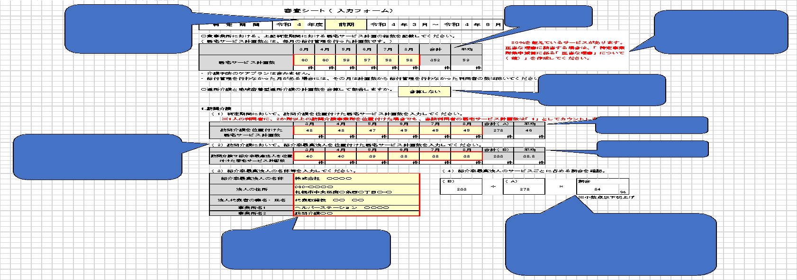

3．審査シートに、入力フォーム①・②に入力した内容が自動的に反映されます。
 | →80％を超えるサービスがない場合、Excelファイル全体か、「3.審査シート」をＰＤＦに変換したうえで、電子メールにて提出してください。
 | →80％を超えるサービスがある場合は、4以降もご確認ください。

４．削除

5．「正当な理由」の4または5に該当する場合、「5.入力フォーム（再計算）」の入力が必要です。
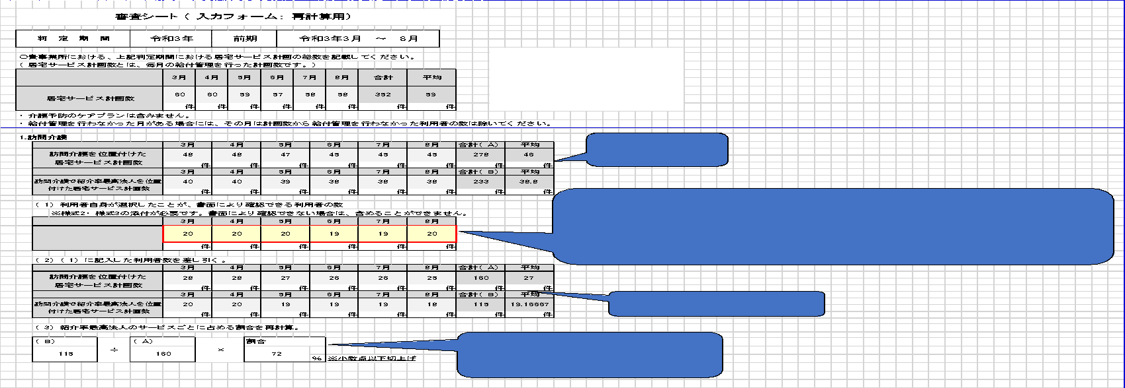

6.審査シート（再計算）に、「5.入力フォーム（再計算）」に入力した内容が自動的に反映されます。

